ชีต1
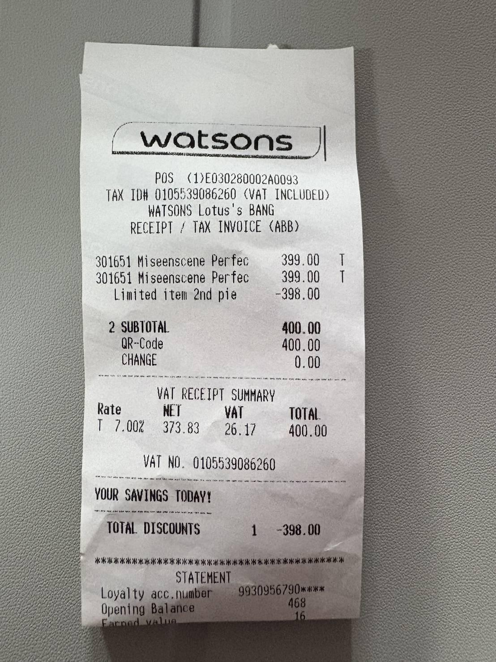

 | อันนี้ใบเสร็จเป็นโปรโมชั่น ซื้อ 2 ชิ้น ชิ้นที่ 2 ราคา 1 บาท ไม่รู้ว่าระบบจะอ่านได้ไหม

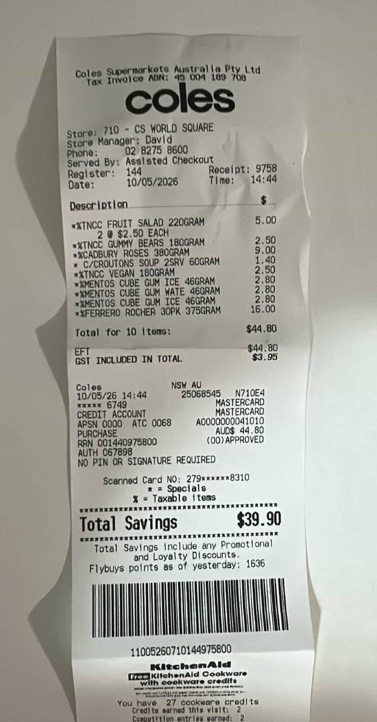
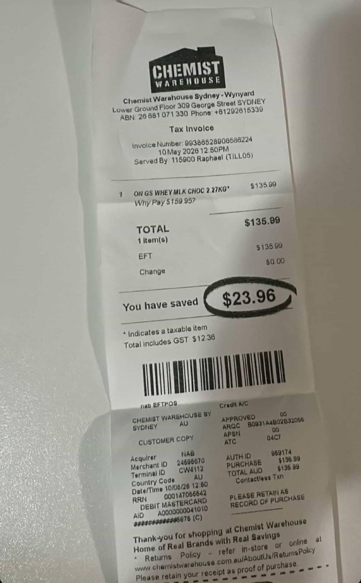
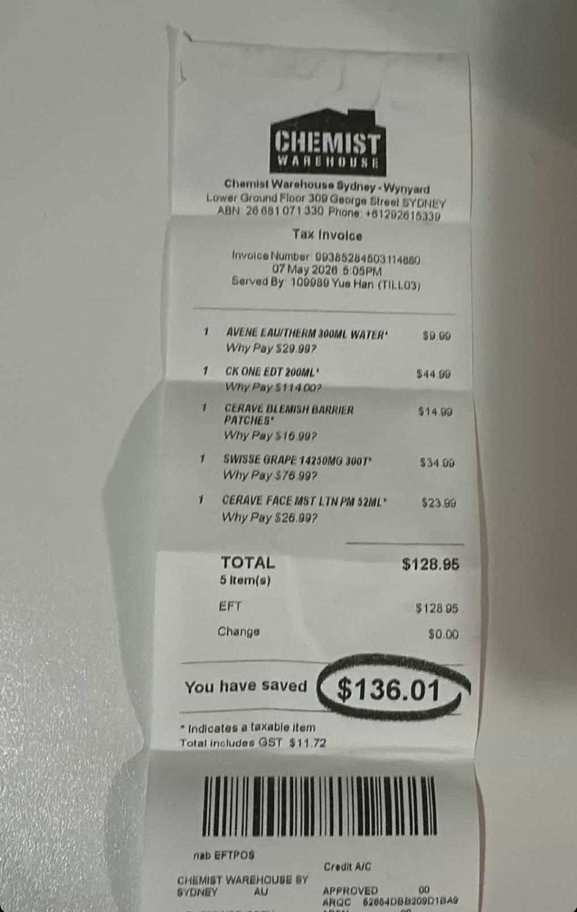

 |  |  |  | AVENE EAU/THERM 300ML WATER 9.00
Tincc fruit salad (2) 5.00 |  |  |  | CK ONE EDT 200ML 44.99
Tincc gummy bears 2.50 |  | ON GS wHEY Milk choc 2.27KG 135.99 |  | CERAVE BLEMISH BARRIER PATCHES 14.99
Cadbury roses 9.00 |  | Total 135.99 |  | SWISSE GRAPE 14250MG 300T 34.99
C/Croutons soup 2SRV 1.40 |  |  |  | CERAVE FACE MST LTN PM 52ML 23.99
Tincc Vegan 2.50 |  |  |  | Total 128.95
Mentos cube gum ice 2.80
Mentos cube gum wate 2.80
Mentos cube gum ice 2.80
Ferrero rocher 30PK 16.00
Total 44.80

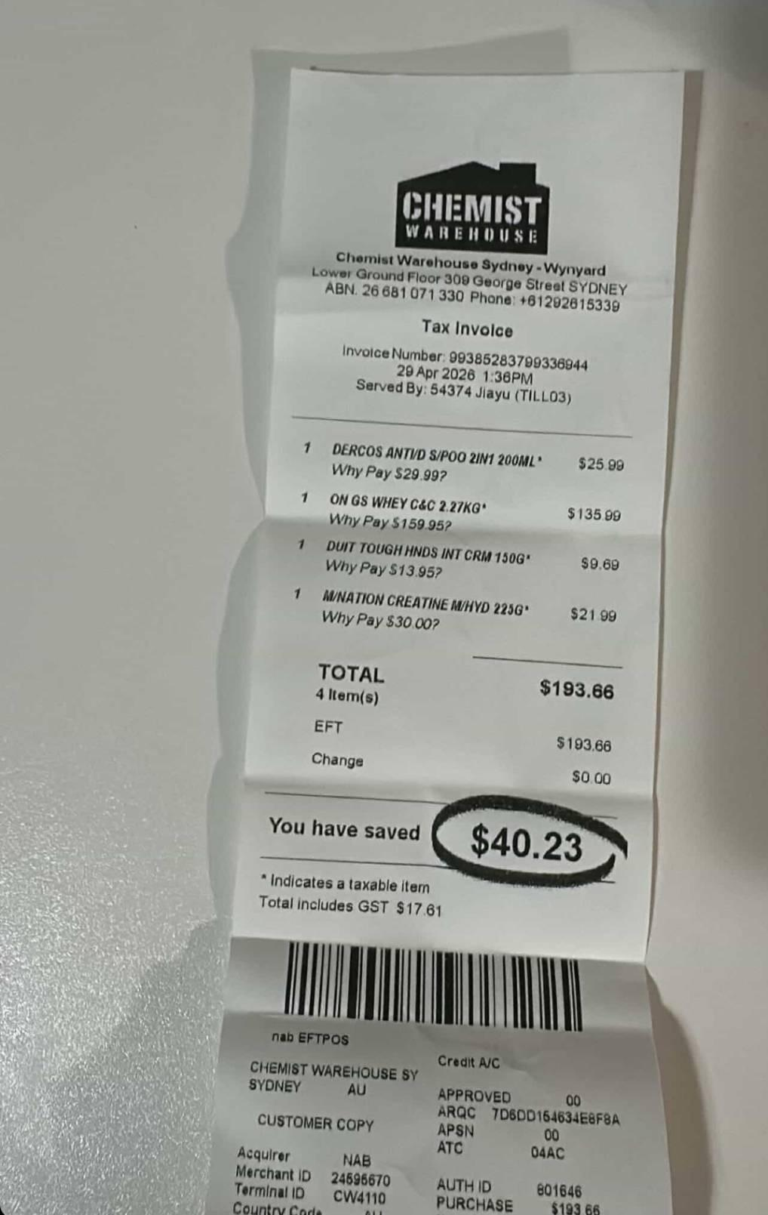
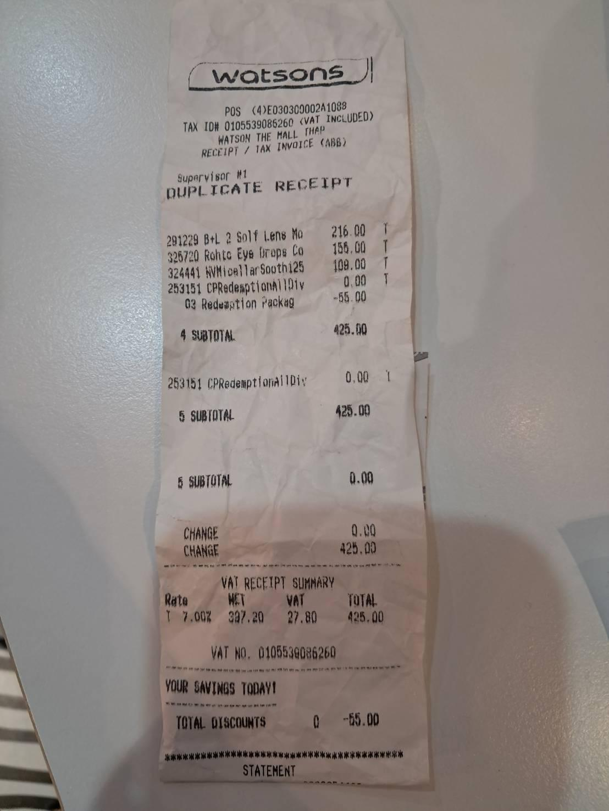
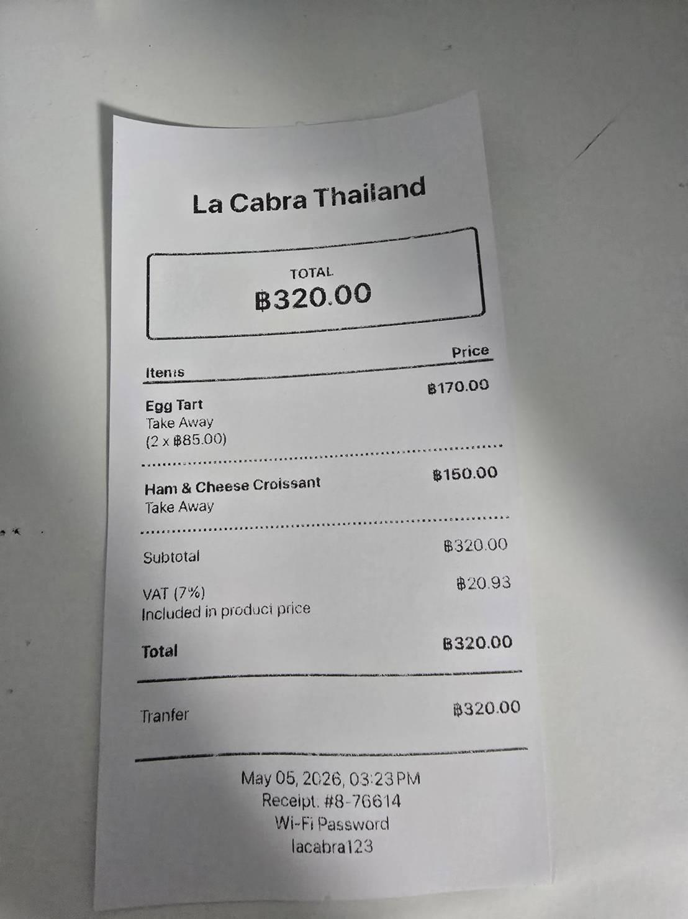
 |  |  |  |  | B+L 2 Solf Lens Mo 216.00
DERCOS ANTVD S/POO 2IN1 200ML 25.99 |  |  |  |  | Robot Eye Drops Co 155.00
ON GS WHEY C&C 2.27KG 135.99 |  |  | Egg Tart (2) 170.00 |  | NVMIcellarSoothi25 109.00
DUIT TOUGH HNDS INT CRM 150G 9.69 |  |  | Ham & Cheese Croissant 150.00 |  | CPRedemptionA1101v 0.00
M/NATION CREATINE M/HYD 225G 21.99 |  |  | Total 320.00 |  | Redemption Packag -55.00
Total 193.66 |  |  |  |  | Total 425.00
 |  |  |  |  | มันนี้มันก้มีโปรโมชั่นเหมือนกัน

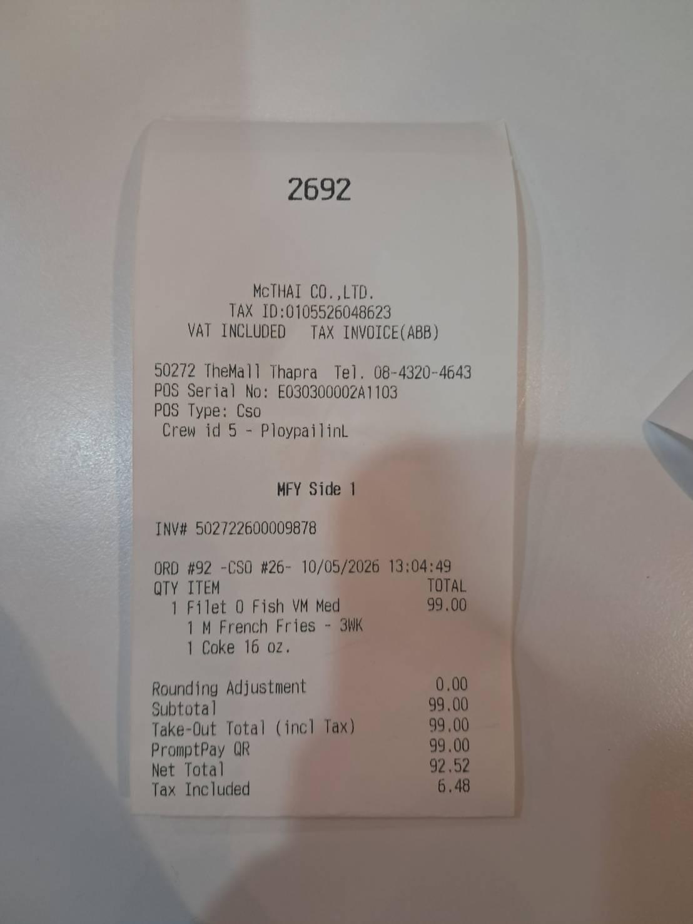
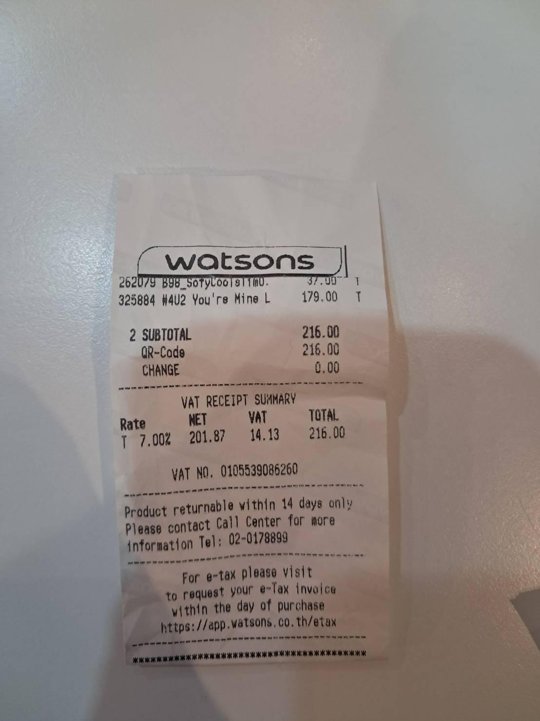
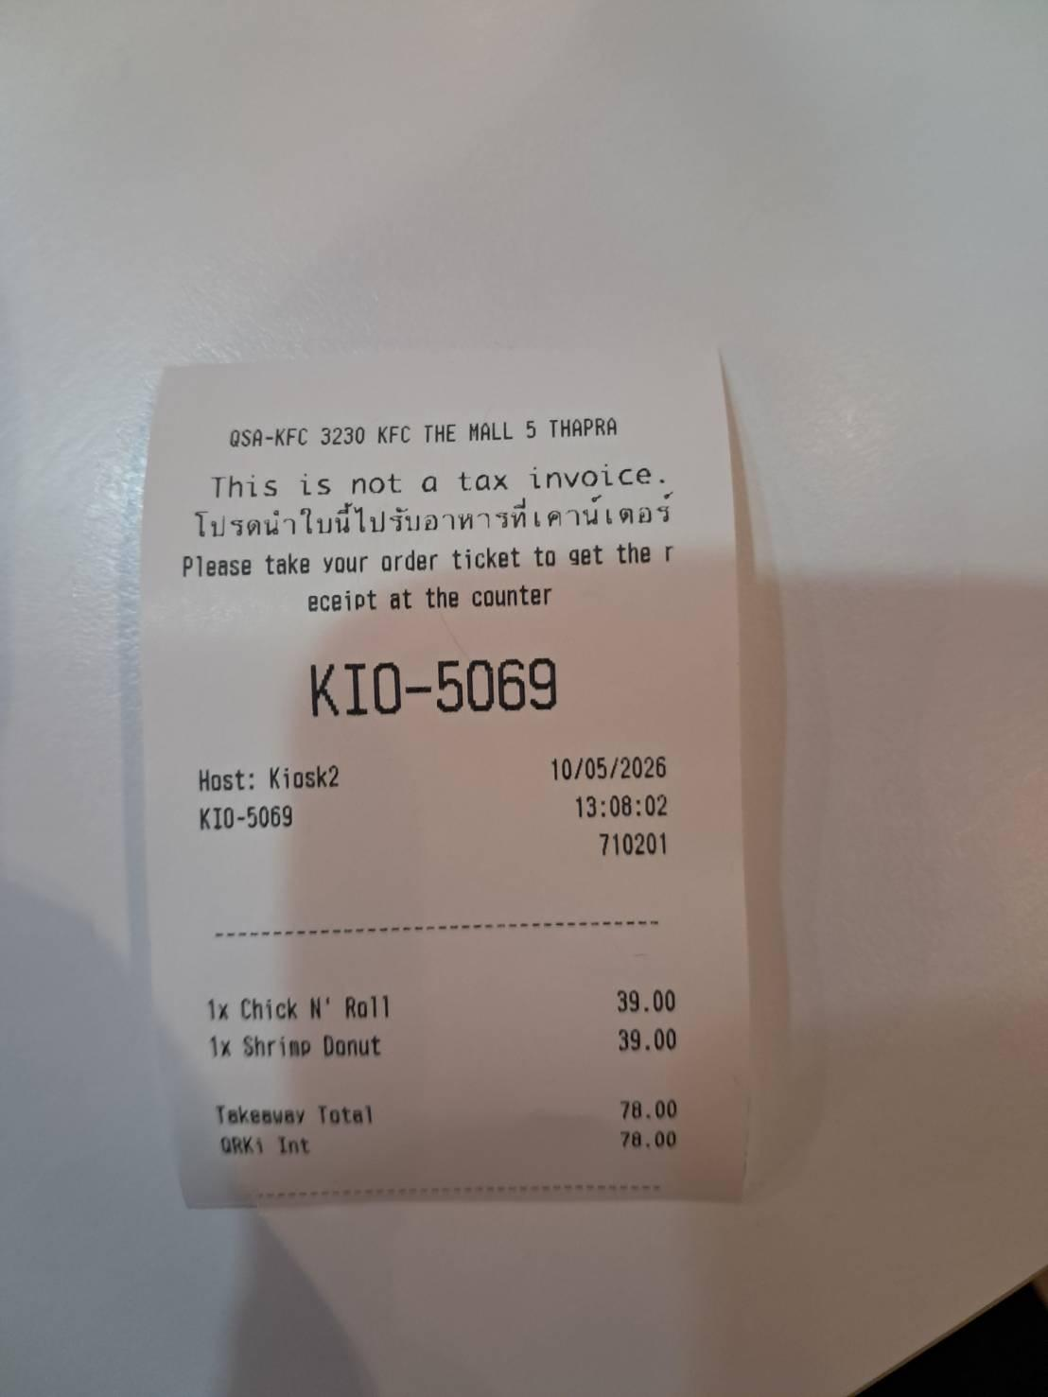

B98_SofyCools 11 m0 37.00
# 4U2 You're Mine L 179.00 |  |  | Filet O Fish VM Med
Total 216.00 |  |  | M French Fries - 3WK
 |  |  | Coke 16 oz.
 |  |  | Total 99.00 |  | Chick N' Roll 39.00
 |  |  |  |  | Shrimp Donut 39.00
 |  |  | ซื้อเป็นชุด set มันไม่มีราคาแยกให้อะ |  | Total 78.00

